상품제안서
면코팅고무장갑+니트릴장갑+크린랩 2매입수세미 | 상품코드: F28894

 |  |  |  |  |  |  | 02-412-0044 | www.easy1.co.kr
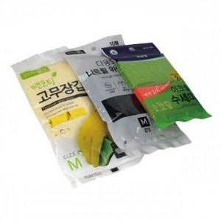

【상세/제작정보】 | 기본 OPP 포장 OPP 스티커부착 별도문의 종이케이스 별도문의

【인쇄/포장옵션】 | / OPP(비닐)

【공급단가】 | 수량 | 100~ | 300~ | 500~ | 1,000~ | 3,000~
*VAT별도 | 단가 | 4,200원 | 4,130원 | 4,020원 | 3,950원 | 3,850원

【상품 URL】 | https://dev.easy1.co.kr:443/src/goods_detail.php?gdno=28894

